总表
办公电脑、教学钢琴清单及参数
序号 | 名称 | 技术参数 | 参考图片 | 单位 | 数量 | 单价(元) | 总计(元) | 备注
1 | 手提电脑 | 中央处理器：4核,8线程 3.1GHz主频,10纳米制程， 显示器：≥13英寸，2.5K高分辫率，触控 90HZ,莱茵硬件低蓝光护眼,10.7亿色彩，400尼特 显卡：集成显卡 其他：100%高色域，指纹识别， 内存：容量≥16GB；频率≥3200Mhz 硬盘：容量≥512G M.2 NVme SSD， 声卡：集成5.1声道声卡 网卡：≥1个 WIFI, WIFI6 操作系统：WINDOWS11 原装正版 办公软件：OFFICE2019 |  | 台 | 3 | 6300 | 18900
2 | 办公室电脑 | 屏幕尺寸：20-21.5英寸 支持IPv6：支持IPv6 系统：Windows 11 机箱大小：10-20L 处理器：intel i5 内存容量：16GB 硬盘容量：240GB/256GB SSD+1TB 显卡型号：集成显卡 类型：主机+显示器 能效等级：一级能效 |  | 台 | 24 | 3980 | 95520
3 | 彩色打印机 | A4彩色喷墨，自动双面打印，复印，扫描 35页连续扫描自动输稿器，250页底部纸盒+后部进纸器，颜料墨水，速干防水，黑色打印量7500页，彩色6000页，支持有线，无线直连，微信小程序打印，2.4英寸全触控彩色液晶屏，打印速度彩色23面/分钟，黑色37面/分钟 |  | 台 | 1 | 3680 | 3680
4 | 打印机 | 单功能打印机，单面打印每分钟31页(A4)，自动双面打印每分钟16页（A4），支持A5横向高速打印，首页打印时间少于8.5秒，打印分辨率1200*1200dpi，内存128MB，月负荷10000页，纸盒250页，出纸盒100页，随机耗材3500页鼓粉一体，支持高速USB2.0连接，以太网连接打印。 |  | 台 | 8 | 2180 | 17440
5 | 装订机 | 自动打孔，装订，装订厚度500页(50MM)，带触摸式按键板，激光定位，语音提示，带有机玻璃档板 |  | 台 | 1 | 1850 | 1850
6 | 摄像机 | 传感器尺寸 1/3.13 英寸 对焦方式 自动 传感器类型 CMOS 音效模式 内置麦克风 防抖功能 光学防抖 电池类型 可重复充电电池（V系列） 动态有效像素 400万及以上 4K高清 （含128G170M/S 4K高速摄录卡+卡色UV+单肩包） |  | 台 | 1 | 8900 | 8900
7 | 电钢琴 | 38x42x82（长*宽*高），88键重锤键盘，4种键盘力度，法国DREAM音源，8种标准存音色，128位复音数，三音踏板，重量50KG，推拉盖，影藏式控制面板，PVC贴纸哑光面黑色。 | 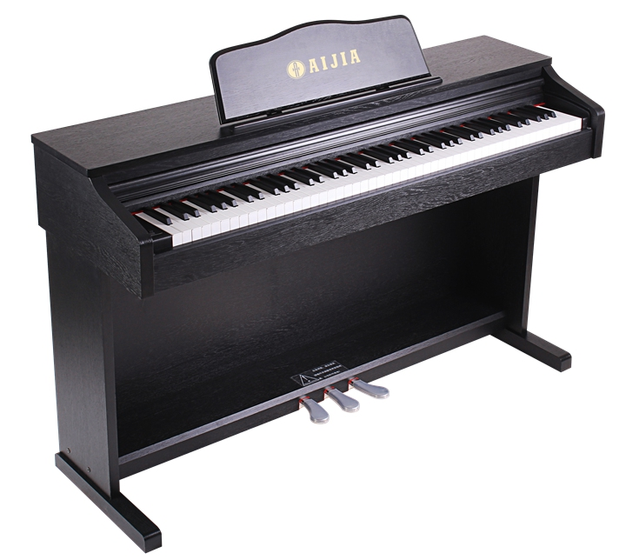 | 台 | 12 | 1999 | 23988
8 | 机械钢琴 | 153x61x120（长*宽*高），高级复合音板，1406马克，德国进口琴弦，不锈钢五金，国产昵毡，红木榔头，带内置缓降器，直腿，乌黑亮光。 | 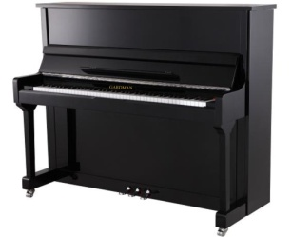 | 台 | 1 | 13800 | 13800
合计 |  |  |  |  |  |  | 184078

